设计图例
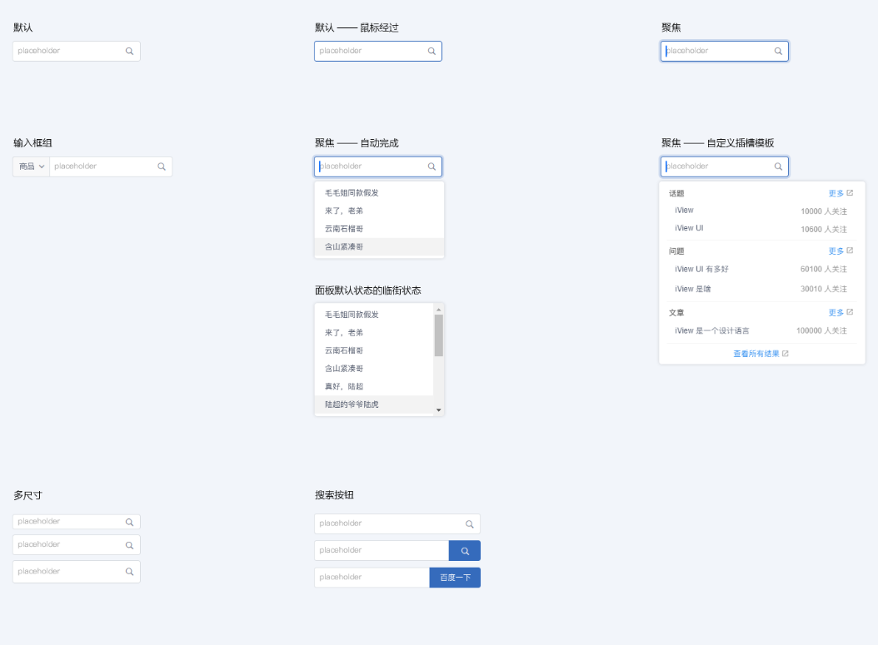
← 查看设计说明 | 查看样式变量 →

